Hoja1
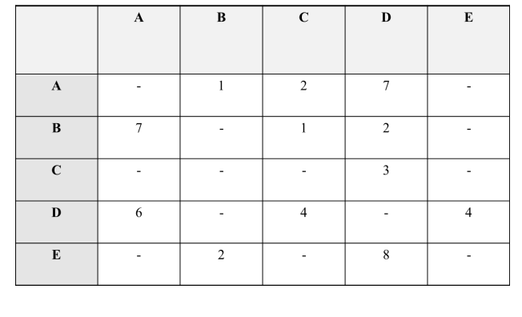
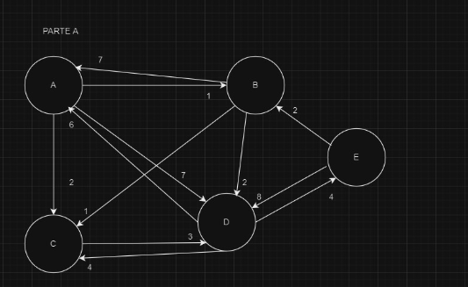
S | A | B | C | D | E | Caminos
B | 7(B) | - | 1(B)-CORTO | 2(B) | ∞ | B-C
B,C | 7(B) | - | - | 2(B)-CORTO | ∞ | B-D
B,C,D | 7(B) | - | - | - | 6(D)-CORTO | B-D-E
B,C,D,E | 7(B) | - | - | - | - | B-A
B,C,D,E,A | - | - | - | - | -

Destino | Camino | Costo
C | B-C | 1
D | B-D | 2
E | B-D-E | 6
A | B-A | 7

